제품 Spec. 정리
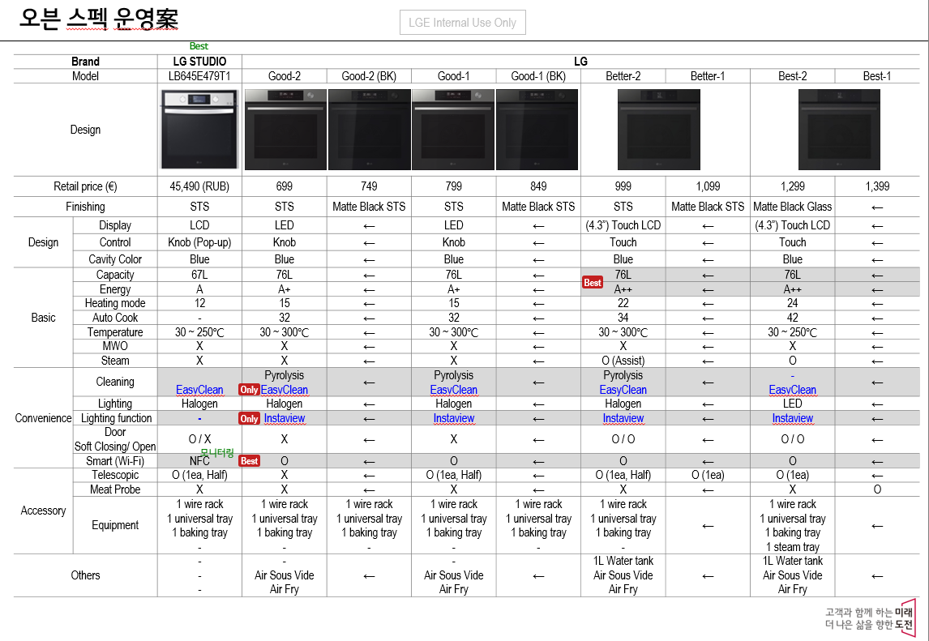
Base 모델 | 전개모델 | 개발등급 | 차이점
Best-1 | Best-2 | C2 (S/W 변경) | Meat Probe 삭제
Better-1 | Better-2 | D | Color 변경 : Matte BK → STS Telescopic : 3단 → 2단 (Good 적용)
Good-1 | Good-2 | D | Telescopic(2단) 삭제
 | Good-1_BK | D | Color 변경 : STS → Matte BK
 | Good-2_BK | D | Telescopic(2단) 삭제, Color 변경 : STS → Matte BK

부품 등급 Guide
